상품제안서
크라프트통합수저집 | 상품코드: F05011

 |  |  |  |  |  |  | 02-412-0044 | www.easy1.co.kr
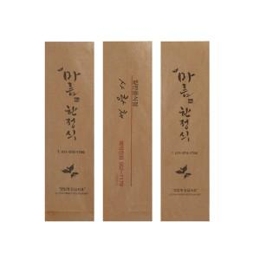

【상세/제작정보】 | *기본수량 : 약 2만장(2박스) *정량은 별도문의 *앞3도 뒤 1도 수지인쇄 *택배비 별도

【인쇄/포장옵션】 | 스티커 / 포장불가능

【공급단가】 | 수량 | 20~ | 50~ | 100~ | 500~ | 1,000~
*VAT별도 | 단가 | 303,750원 | 292,500원 | 281,250원 | 270,000원 | 263,250원

【상품 URL】 | https://dev.easy1.co.kr:443/src/goods_detail.php?gdno=5011

